Interés Efectiva(TEP)
 | FORMULAS PARA CONVERSIÓN DE TASAS

 | Tasa efectiva del Periodo (TEP) |  |  |  |  |  |  | Convertir Tasas de Interés Efectivas a Nominales |  |  |  |  |  |  |  |  | Pagina 28 - Tasa de Interés efectiva
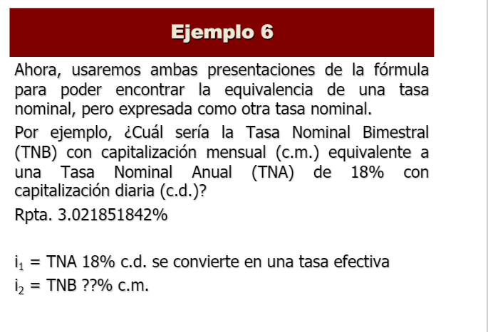
 |  |  |  |  |  |  |  | Capitalización |  | diario
 | Monto (S): | 200.00 |  |  |  |  |  | TEP | 9.9200% | anual
 | Capital (C): | 100.0 |  |  |  |  |  | n | 360.00
 |  |  |  |  |  |  |  | m | 360.00 |  | Encontrar Tasa nominal |  | Bimestral
 |  |  |  |  |  |  |  |  |  |  |  |  | (m)

 |  |  |  |  |  |  |  | 9.45950684% |  |  | 0.0992
 | TEP = | ((S | /C) | 1) | 100 |  |  | TN = | m | ((1 | TEP) | ^(1/n) | 1)
 | 100.00 | 200.00 | 100.0 | 1.00 | 100 |  |  | 0.0945950684 | 360 | 1 | 10% | 360 | 1

 | Convertir Tasas de interés Nominales a Efectivas |  |  |  |  |  |  | Convertir Tasas Efectivas en otras Efectivas

 | Capitalización |  | mensual
 | TN | 9.50% | anual |  |  |  |  | TEP_1 | 1.400000000% | mensual
 | m | 12.00 |  |  |  |  |  | n_1 | 1
 | n | 12.00 |  | Encontrar tasa efectiva |  |  |  | n_2 | 6
 |  |  |  | mensual |  |  | (n) |  |  |  | Cuál sería la TEP_2 |  | semestral | días

 | 9.9247584% |  | 0.0950 |  |  |  |  | 8.699545947%
 | TEP = | (1 | (TN | /m) | ^n | -1 |  | TEP_2 = | (1 | TEP_1) | ^(n2 | /n1) | 1
 | 0.099247584 | 1 | 10% | 12 | 12 | 1 |  | 0.08699545947 | 1 | 1% | 6 | 1 | 1

 | FORMULAS PARA EL INTERÉS EFECTIVO

 | Valor Efectivo Futuro (S) |  |  |  |  |  |  | Valor Efectivo Presente (C)
 |  |  |  |  |  |  |  |  |  |  |  |  |  |  | 6324.48 | 4880 | 1444.48
 |  |  |  |  |  |  |  | Capitalización |  |  |  |  |  |  | 5117.67 | 4040 | 1077.67
 | TEP | 1.750000000% | anual |  |  |  |  | Monto (S): | 440.00 |  |  |  |  |  | 5432.6 | 4600 | 832.6
 | C | 5100 |  |  |  |  |  | TEP | 0.60% | mensual |  |  |  |  | 6280.34 | 5100 | 1180.34
 | N° de diás | 360 |  |  |  |  |  | N° de diás | 90 |  |  |  |  |  | 8139.1 | 6360 | 1779.1
 | N° de diás TEP | 30 |  |  |  |  |  | N° de diás TEP | 30

 |  |  |  | 0.01750 |  |  |  |  |  |  | 0.00600000
 | S = | C | ((1 | TEP) | ^(N° de diás | /N° de días TEP)) |  | C = | S | /((1 | TEP) | ^(N° de días | /N° días TEP)) | Solo Interes
 | 6280.3405 | 5100 | 1 | 2% | 360 | 30 |  | 432.17409808 | 440 | 1 | 1% | 90 | 30 | 0

113046.12911
 | Tiempo transcurrido (n) |  |  |  |  |  |  | Tasa de Interés Efectivo

 | Capitalización |  |  |  |  |  |  | Capitalización
 | Monto (S): | 14750.000 |  |  |  |  |  | Monto (S): | 5450.00
 | Capital (C): | 1350.000 |  |  |  |  |  | Capital (C): | 5000.00
 | TEP | 4% | semestral |  |  |  |  | N° de diás | 180
 | N° días TEP | 180 |  |  |  |  |  | N° de diás TEP | 360 |  | Cual es la tasa efectiva del periodo |  | anual

 |  |  |  |  | 0.04000 |  |  | 18.810000%
 | n = | (LN(S | /C)) | /(LN(1 | TEP)) | N° días TEP |  | TEP = | ((S | /C) | ^(N° de días TEP | /N° días )) | -1
 | 10974 | 14750.00 | 1350.00 | 1 | 4% | 180 |  | 0.1881000 | 5450 | 5000 | 360 | 180 | 1

Tasa Descontada
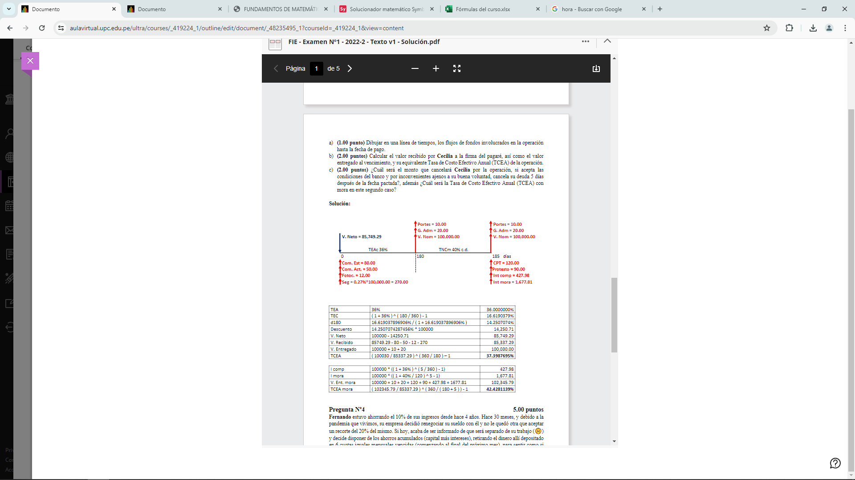
Tasa de Descuento Equivalente |  |  |  | Tasa Efectiva en el periodo de Descuento

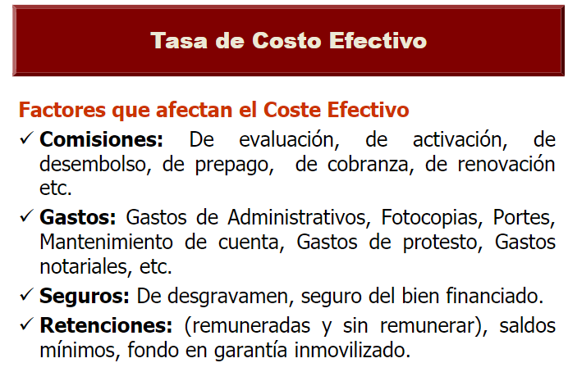
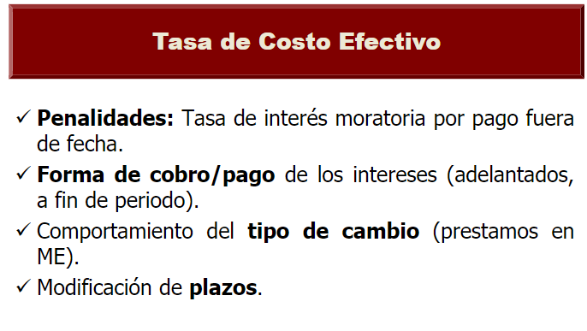
TEP Descuento (i´) | 5.9800000% |  |  | Tasa de descuento (d%): | 5.98000000%

5.64257407% |  |  |  | 6.360348862%
Descuento (d%) = | i´ | /i´ | 1 | TEP (i´%) = | d% | /1 | d%
0.056425741 | 5.9800% | 5.9800% | 1 | 0.0636 | 5.9800000% | 1 | 5.980000%

Valor Neto |  |  |  | OTR FORMA: Valor Neto

Valor Nominal: | 18600.00 |  |  | Valor Nominal: | 26300.00
Descuento (d%): | 13.98033081% |  |  | TEP: | 31.800000% | anual
 |  |  |  | n_TEP | 360 |  |  |  |  |  | 82990
 |  |  |  | Periodo descuento | 90

15999.66 |  |  |  | 24545.78 |  |  |  |  |  |  | 74691
Valor neto | Valor Nominal | (1 | d%) | Valor neto | Valor Nominal | (1 | TEP) | (días a descontar | /dias TEP
15999.658470033 | 18600.00 | 1 | 13.9803308% | 24545.783308582 | 26300.00 | 1 | 31.8000000% | 90.00 | 360

Valor del descuento |  |  |  | VALOR RECIBIDO |  |  |  |  |  |  | Costes iniciales
 |  |  |  |  |  |  |  |  |  |  | comision de estudios | 50
 |  |  |  |  |  |  |  |  |  |  | desgravamen | 52.6
Valor nominal | 15000.00 |  |  | Valor neto | 24545.78 |  |  |  |  |  | copias | 4
Tasa de descuento (d%) | 5.64257407% |  |  | Suma Costes Inicial | 2473.60 |  |  |  |  |  | retención | 2367
 |  |  |  | Retención

 |  |  |  |  |  |  |  |  |  |  |  | 2473.6
 |  |  |  | 22072.18
Valor Descuento = | Valor nominal | d% |  | Valor recibido = | Valor neto | Suma Costes Inicial | Retención
846.386110587 | 1500000% | 5.64257407% |  | 22072.1833 | 24545.78 | 2473.60 | 0.00

 |  |  |  | VALOR ENTREGADO |  |  |  |  |  |  | Costes Finales
 |  |  |  |  |  |  |  |  |  |  | Gastos administrativos | 10
 |  |  |  |  |  |  |  |  |  |  | Portes | 10
 |  |  |  | ValorNominal | 26300.00
 |  |  |  | Suma Costes Finales | 20.00 |  | Portes | G Admin
 |  |  |  | Retención | 2367.00

 |  |  |  |  |  |  |  | NO VA PROTESTO
 |  |  |  | 23953.00
 |  |  |  | Valor recibido = | Valor nominal | Suma Costes Finales | Retención |  |  |  |  | 20
 |  |  |  | 23953.0000 | 26300.00 | 20.00 | 2367.00

 |  |  |  | Tasa de Costo Efectivo Anual (TCEA)

 |  |  |  | Valor entregado | 23953.00
 |  |  |  | Valor recibido | 22072.18
 |  |  |  | Tiempo descuento (td) | 90.00

 |  |  |  | 38.6942578%
 |  |  |  | TCEA= | (Valor entregado | /Valor recibido) | (360/ | td) | 1
 |  |  |  | 0.386942578 | 23953.00 | 22072.18 | 360 | 90.00 | 1

 |  |  |  | INTERES COMPENSATORIO

 |  |  |  | Intereses compensatorios de una TASA EFECTIVA |  |  |  |  |  |  | Intereses compensatorios de una TASA NOMINAL |  |  |  |  |  |  | Suma costes finales con MORA
 |  |  |  |  |  |  |  |  |  |  |  |  |  |  |  |  |  | Gastos Administrativos | 10
 |  |  |  |  |  |  |  |  |  |  |  |  | mensual |  |  |  |  | Portes | 10
 |  |  |  | Valor nominal |  |  |  |  |  |  | Valor nominal | 26300.00 |  |  |  |  |  | Protesto | 80
 |  |  |  | TEP: |  |  |  |  |  |  | Tasa Nominal (TN): | 106.6000% | anual |  |  |  |  | Cominisión por pago tardio Mora | 70
 |  |  |  | t_mora (tm): |  |  |  |  |  |  | m: | 12.00
 |  |  |  | n_TEP |  |  |  |  |  |  | Tiempo mora (n): | 0.2 |  |  | Tomar en cuenta la capitalización

 |  |  |  |  |  |  |  |  |  |  |  |  |  |  |  |  |  |  | 170
 |  |  |  | Ic= | Valor nominal | [(1 | TEP) | (tm | /n1) | 1] | Ic= | Valor nominal | [(1 | (TN | /m) | ^n | 1]
 |  |  |  | #DIV/0! | 0.00 | 1 | 0.00000% | 0.00 | 0 | 1 | 451.493311419 | 26300.00 | 1.00 | 1.07 | 12.00 | 0.2 | 1

 |  |  |  | INTERES MORATORIO

 |  |  |  | Intereses Moratorio de una TASA EFECTIVA |  |  |  |  |  |  | Intereses Moratorio de una TASA NOMINAL

 |  |  |  | Valor nominal | 26300.00 |  |  |  |  |  | Valor nominal | 26,300.00
 |  |  |  | TEPmora: | 106.600000000% |  |  |  |  |  | Tasa Nominal Mora (TNPm):
 |  |  |  | TEP_n1 | 360 |  |  |  |  |  | m:
 |  |  |  | t_descuento (td): | 6 |  |  |  |  |  | Tiempo mora (n): |  |  |  |  |  |  |  |  | VENCIMIENTO BANCO
 |  |  |  |  |  |  |  |  |  |  |  |  |  |  |  |  |  |  |  | 2021-12-15

 |  |  |  | Im= | Valor nominal | [(1 | TEP) | (td | /n1) | 1] | Im= | Valor nominal | [(1 | (TNm | /m) | ^nm | 1]
 |  |  |  | 319.991989024 | 26300.00 | 1 | 106.60000% | 6.00 | 360 | 1 | #DIV/0! | 26300.00 | 1.00 | 0.000000 | 0.00 | 0 | 1

 |  |  |  | Valor entregado con MORA

 |  |  |  | Valor nominal | 26300.00
 |  |  |  | Suma de costes finales | 170.00 |  | Portes | G Admin
 |  |  |  | Icomp | 451.49
 |  |  |  | Imora | 319.99
 |  |  |  | retención | 2367.00

 |  |  |  | TECAm | Valor nominal | Suma de costes finales | Icomp | Imora | retención
 |  |  |  | 24874.485300443 | 26300.00 | 170 | 451.49 | 319.99 | 2367.00

 |  |  |  | Tasa de Costo Efectivo Anual con MORA (TCEA)

 |  |  |  | Valor entregado MORA | 24874.49
 |  |  |  | Valor recibido | 22072.18
 |  |  |  | Tiempo descuento (td) | 90.00
 |  |  |  | Tiempo de mora | 6

 |  |  |  | 56.5517884%
 |  |  |  | TCEA= | (Valor entregado mora | /((Valor recibido) | (360/ | (td | tm)) | 1
 |  |  |  | 0.565517884 | 24874.49 | 22072.18 | 360 | 90.00 | 6 | 1

Teoria de Rentas
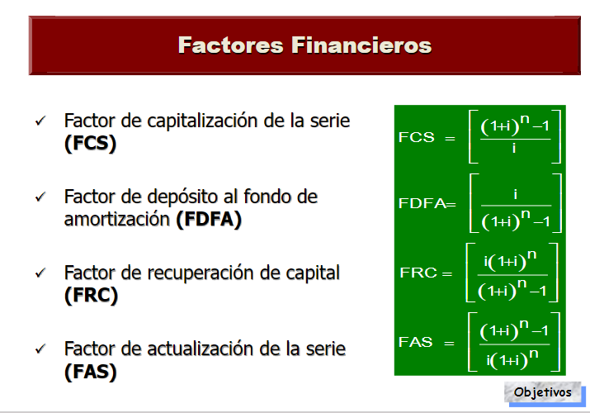
DEUDAS

Anualidad Simple Vencida (con el MONTO) |  |  |  |  |  |  |  |  |  |  |  | Anualidad Simple Vencida (Con el CAPITAL)
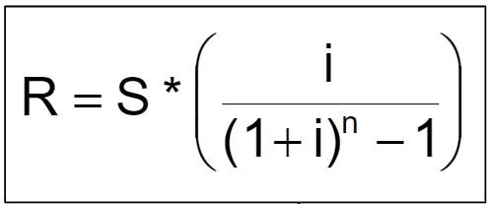
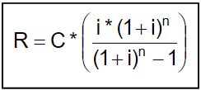

Monto (S) : | 6.0000000 |  |  |  |  |  |  |  |  |  |  | Capital (C): | 5.0000000
TEP (i´): | 12.0000000% |  |  |  |  |  |  |  |  |  |  | TEP(i): | 12.0000000% | mensual
tiempo (n): | 1.00 |  |  |  |  |  |  |  |  |  |  | Tiempo (n): | 4.00 |  |  |  |  |  |  |  |  |  |  | 8439.800

Renta Vencida (R) = | S | ((i | /(((1 | i | )^n) | 1))) |  |  |  |  |  | Renta vencida (R) = | Capital | (i | ((1 | i) | ^n) | / | ((1 | i) | ^n) | 1
6.000000000 | 6.00 | 12.000000000% | 1 | 12.000000% | 1 | 1 |  |  |  |  |  | 1.65 | 5.00 | 12.000000000% | 1 | 12.000000000% | 4 |  | 1 | 12.000000000% | 4.00 | 1

Anualidades PRE PAGAR DEUDA |  |  |  |  |  |  |  |  |  |  |  | Anualidad Simple ADELANTADA (Con el CAPITAL)
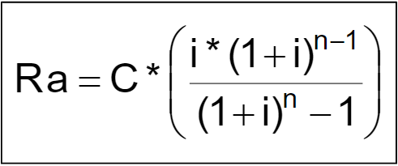

Renta (R): | 5.00 |  |  |  |  |  |  |  |  |  |  | Capital (C): | 15.19
TEP (i´): | 12.0000000% |  |  |  |  |  |  |  |  |  |  | TEP(i): | 4.0000000%
tiempo (n): | 4.00 |  |  |  |  |  |  |  |  |  |  | Tiempo (n): | 1.00

PRE-PAGAR (S) = | R | (((1 | i´) | n | 1)) | /((i´ | (1 | i) | ^n)) |  |  | Renta vencida (R) = | C | (((i | ((1 | i) | ^(n | 1))) | /(1 | i) | ^n | 1 | 16
15.186746733 | 5.00 | 1 | 12.00000000% | 4.00 | 1 | 0 | 1 | 12.0000% | 4 |  |  | 15.190000000 | 15.19 | 4.000000000% | 1 | 4.000000000% | 1 | 1 | 1 | 4.000000000% | 1.00 | 1

20.186746733
AHORROS

Monto al ahorrar en el banco |  |  |  |  |  |  |  |  |  |  |  | Renta a pagar

Renta: | 5.00 |  |  |  |  |  |  |  |  |  |  | S: | 15.19
i´ | 12.000000000% |  |  |  |  |  |  |  |  |  |  | TEP (i´): | 12.000000000000%
n | 3 |  |  |  |  |  |  |  |  |  |  | n: | 1.00

S = | R | ((((1 | i´) | ^n) | 1) | /i´) |  |  |  |  |  | R = | S | ((TEP) | /((1 | TEP) | ^n) | 1)
16.87 | 5.00 | 1.00 | 0 | 3.00 | 1 | 12.00000000% |  |  |  |  |  | 15.190000000 | 15.19 | 12.000000000% | 1 | 12.000000000% | 1 | 1

 |  |  |  |  |  | 20733.976676
 |  |  |  |  |  |  |  |  |  | 8230 | 5% | 411.50000 | 639.50000
 |  |  |  |  |  |  |  |  |  | 4560 | 5% | 228.00000
 |  |  | 18573.42*(1+0.367480940043685%)^30 |  |  |  |  |  |  |  |  |  |  |  |  |  |  |  | 2367.00

 |  |  |  | 17.76 | 5888.49 | 5906.25

